상품제안서
PGA 친환경그린 3단수동 경량스키니 우산 | 상품코드: S28986

 |  |  |  |  |  |  | 02-713-8555 | www.synergygift.co.kr
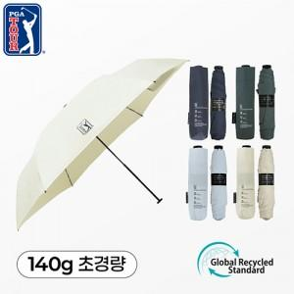

【상세/제작정보】

【인쇄/포장옵션】 | [손잡이] 실크1도, [원단] 원단1도인쇄 / 포장지포장

【공급단가】 | 수량 | 50~ | 100~ | 500~ | 1,000~ | 2,000~
*VAT별도 | 아이보리 | 8,450원 | 7,990원 | 7,600원 | 7,410원 | 7,280원
 | 라이트블루 | 8,450원 | 7,990원 | 7,600원 | 7,410원 | 7,280원
 | 카키그린 | 8,450원 | 7,990원 | 7,600원 | 7,410원 | 7,280원
 | 네이비 | 8,450원 | 7,990원 | 7,600원 | 7,410원 | 7,280원

【상품 URL】 | https://www.synergygift.co.kr:443/src/goods_detail.php?gdno=28986

